De
KIỂM TRA THỰC HÀNH
MÔN CNPMNC
THỜI GIAN: 120 PHÚT

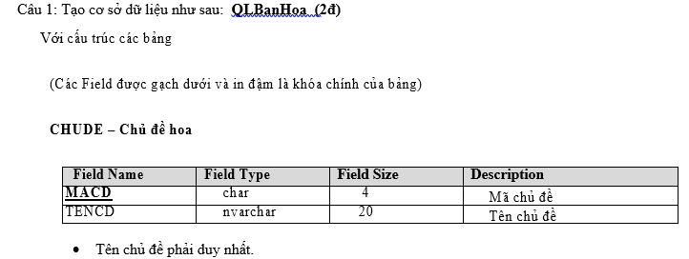

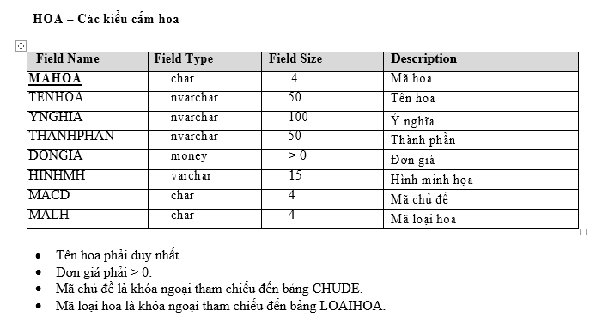

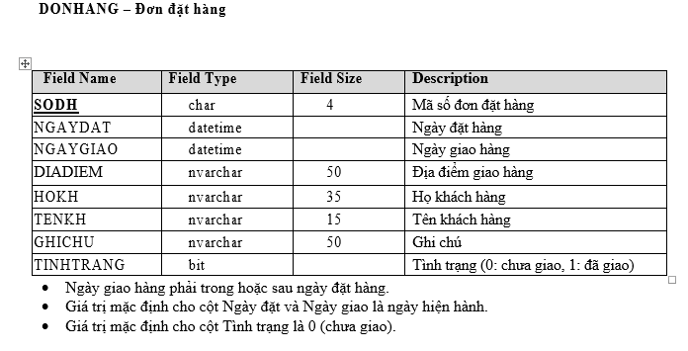

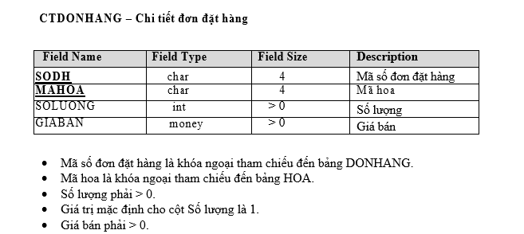

Câu 2: Nhập dữ liệu vào DB như sau: (2đ)
6 chủ đề (nhập vào)
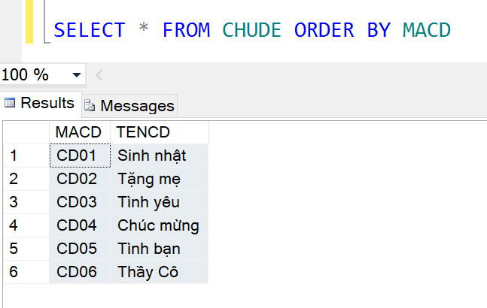

13 Loaihoa như sau (nhập vào)

MALH | TENLH
LH01 | Hoa Lan
LH02 | Hoa Hồng
LH03 | Hoa Cúc
LH04 | Hoa Hướng Dương
LH05 | Hoa Sen
LH06 | Hoa Ly
LH07 | Hoa Cẩm Chướng
LH08 | Hoa Loa Kèn
LH09 | Hoa Tulip
LH10 | Hoa Tú Cầu
LH11 | Hoa Thượt Dượt
LH12 | Hoa Đồng Tiền
LH13 | Hoa Dâm Bụt

12 Hoa tương tự
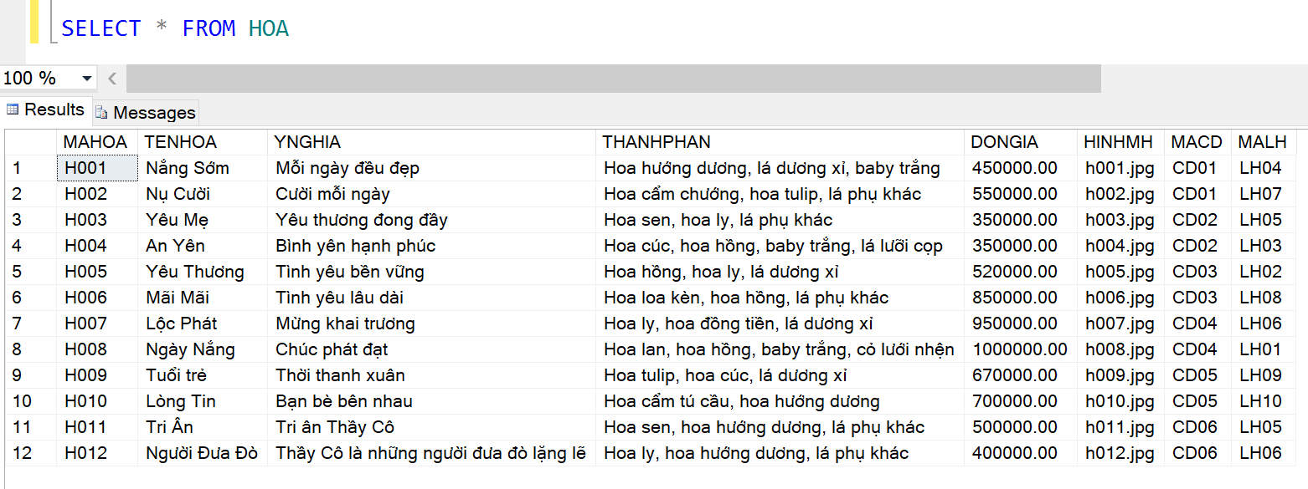

Số đơn hàng và chi tiết đơn hàng
Dựa vào data trên tạo 10 -> 20 đơn hàng + Chi tiết đơn hàng với mỗi đơn có từ 1 -> 3 chi tiết

Câu 3: | (Mỗi người)

Cau1
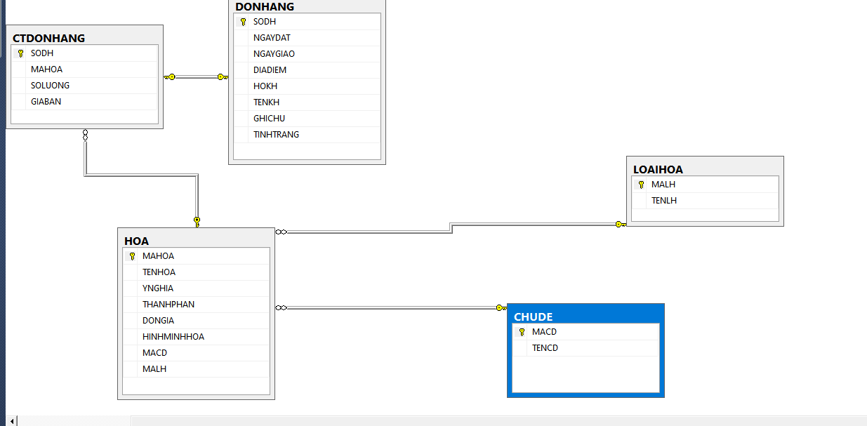
SQL | create table CHUDE ( MACD char(4) primary key, TENCD nvarchar(20) ) create table LOAIHOA ( MALH char(4) primary key, TENLH nvarchar(20) unique ) create table HOA ( MAHOA char(4) primary key, TENHOA nvarchar(50) unique, YNGHIA nvarchar(100), THANHPHAN nvarchar(50), DONGIA money check(DONGIA > 0), HINHMINHHOA varchar(15), MACD char(4), MALH char(4), constraint FK_MACD foreign key (MACD) references CHUDE(MACD), constraint FK_MALH foreign key (MALH) references LOAIHOA(MALH), ) create table DONHANG ( SODH char(4) primary key, NGAYDAT datetime, NGAYGIAO datetime, DIADIEM nvarchar(50), HOKH nvarchar(35), TENKH nvarchar(15), GHICHU nvarchar(50), TINHTRANG bit default 0, Check(NGAYGIAO >= NGAYDAT) ) create table CTDONHANG ( SODH char(4) primary key, MAHOA char(4), SOLUONG int check(SOLUONG > 0) default 1, GIABAN money check(GIABAN > 0), constraint FK_SODH foreign key (SODH) references DONHANG(SODH), constraint FK_MAHOA foreign key (MAHOA) references HOA(MAHOA) )

